2023
Lietuvos pieno gamintojų patiekto žalio pieno kiekio* šalies pieno supirkėjams suvestinė ataskaita (2023 m. gruodžio mėn.)

Atnaujinta: 2024.01.23

Pagal gamintojų / tiekėjų grupes | Matavimo vnt. | 2022 | 2023 |  |  |  |  |  |  |  |  |  |  |  | Pokytis, proc.
 |  | gruodis | sausis | vasaris | kovas | balandis | gegužė | birželis | liepa | rugpjūtis | rugsėjis | spalis | lapkritis | gruodis | mėnesio** | metų***
Natūralaus riebumo pienas
Iš ūkininkų ir šeimos ūkių | t | 65,007.22 | 64,438.17 | 55,641.64 | 61,607.59 | 62,728.34 | 75,532.77 | 79,423.09 | 85,318.53 | 86,243.32 | 83,216.44 | 77,313.74 | 64,398.98 | 66,286.69 | 2.93 | 1.97
Iš žemės ūkio bendrovių ir įmonių* |  | 37,898.57 | 39,286.69 | 36,691.19 | 39,962.95 | 38,019.32 | 40,201.22 | 40,219.29 | 42,032.54 | 43,071.54 | 41,187.68 | 41,571.30 | 40,342.70 | 42,734.73 | 5.93 | 12.76
Bendras kiekis* |  | 102,905.78 | 103,724.86 | 92,332.83 | 101,570.54 | 100,747.66 | 115,733.99 | 119,642.38 | 127,351.06 | 129,314.86 | 124,404.12 | 118,885.04 | 104,741.68 | 109,021.42 | 4.09 | 5.94
Vidutinis pieno riebumas1) | % | 4.45 | 4.36 | 4.33 | 4.35 | 4.30 | 4.16 | 4.06 | 4.04 | 4.04 | 4.10 | 4.32 | 4.41 | 4.41 | 0.00 | -0.90
Vidutinis pieno baltymingumas2) |  | 3.51 | 3.44 | 3.46 | 3.46 | 3.41 | 3.39 | 3.34 | 3.32 | 3.31 | 3.42 | 3.57 | 3.56 | 3.54 | -0.56 | 0.85
Bazinių rodiklių pienas3)
Iš ūkininkų ir šeimos ūkių | t | 85,067.82 | 81,913.05 | 70,603.34 | 78,452.49 | 78,039.25 | 92,098.46 | 94,533.50 | 100,712.10 | 101,794.93 | 102,049.32 | 101,423.34 | 85,309.00 | 87,490.49 | 2.56 | 2.85
Iš žemės ūkio bendrovių ir įmonių* |  | 51,149.10 | 51,883.69 | 48,329.24 | 52,931.74 | 49,825.68 | 51,486.51 | 50,094.77 | 51,934.29 | 53,165.59 | 51,912.56 | 54,939.66 | 54,128.28 | 57,027.50 | 5.36 | 11.49
Bendras kiekis* |  | 136,216.92 | 133,796.74 | 118,932.58 | 131,384.24 | 127,864.93 | 143,584.96 | 144,628.27 | 152,646.39 | 154,960.52 | 153,961.88 | 156,363.00 | 139,437.27 | 144,517.99 | 3.64 | 6.09

Pastaba: duomenys pateikti pagal Pieno supirkimo ir pardavimo mėnesio ataskaitą PS-2.
1) ir 2) svertinis;
3) bazinių rodiklių pienas (riebumas – 3,4 %, baltymingumas – 3,0 %), perskaičiuotas pagal metodiką, patvirtintą Lietuvos Respublikos žemės ir miškų ūkio ministerijos 1998 m. vasario mėn. 12 d. įsakymu Nr. 67.
* į kiekio apskaičiavimą įtrauktas Lietuvos pieno supirkėjų supirktas žalio pieno kiekis iš šalies pieno gamintojų ir Lietuvos pieno perdirbimo įmonėse gauto (primelžto) žalio pieno kiekis, skirtas perdirbti įmonių viduje;
** lyginant 2023 m. gruodžio mėn. su lapkričio mėn.; *** lyginant 2023 m. gruodžio mėn. su 2022 m. gruodžio mėn.

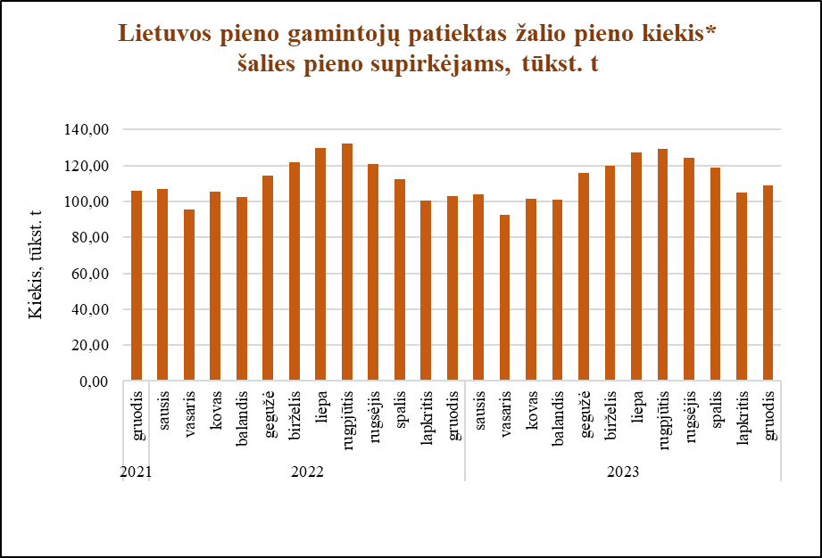

Šaltinis ŽŪDC (LŽŪMPRIS)

© VĮ Žemės ūkio duomenų centras (ŽŪDC)
Naudojant VĮ Žemės ūkio duomenų centro informaciją, būtina nurodyti informacijos šaltinį.

